Sheet1
类型 | 属性 | 商城中该字段的中文名 | 商城中该字段的英文名 | 单位 | 选型商城 | CRM字段中文 | CRM字段英文 | API | CRM规格 | U8/CRM/商城 填写要求 | 例子 | U8字段现状 | U8字段计划更改 | U8须要的操作
 | 易损 |  |  |  | 橙色：商城上编辑 | 易损件 | Wear Parts | customItem210__c | 文本 |  | Y |  |  | NA
物品属性 Item Info | 产品图片 | 产品图片 | Product Image |  | 橙色：商城上编辑 | 产品图片 | Product Image | fileImage1 |  |  |  |  |  | NA
 | 型号(公制) | 型号 | Model |  | 绿色：从CRM获取， 耗材商品：直接从CRM获取， 设备、配件：从CRM获取后，商城进行模糊匹配出型号表中的具体型号，边上显示CRM原始文本做人工核对； | Model | Model | customItem157__c | 文本 | 按照产品完整型号填写 | MEX-RH30-13-20-13-L | 已新增型号（公制） | 与厚度/克重，互换 | 新增型号(公制)，然后把耗材的型号内容移入；设备填写完整型号和大版本号，不含版本小版本号 设备的英文名称，要把型号 版本号移走？
 | 型号(英制) | 型号 | Model |  | 耗材商品：直接从CRM获取， 设备、配件：CRM中此值是空，商城用不到此属性。 | Model(Inch) | Model（Inch) | customItem180__c | 文本 | 按照产品完整型号填写 | MEX-RH30-05-08-5-L | 已将英文名(英制)更改为型号（英制） | 不动 | 有，U8字段名称改为型号(英制)，设备的英文名(英制)要清空
 | 品牌 | 品牌 | Brand |  |  | 品牌名 | Brand Name | customItem168__c | 单选 | 只能用这两个品牌，且大小写注意 | LockedAir/LockedPaper | ？? | 测试将字体长度改小，填写是进行数据选择 | 有，LockedAir/LockedPaper
 | 料号 | 料号 | Part No. |  |  | 产品编号 | Product Code | productName |  | 和U8一致 | 90R01258 |  | 不动 | 有
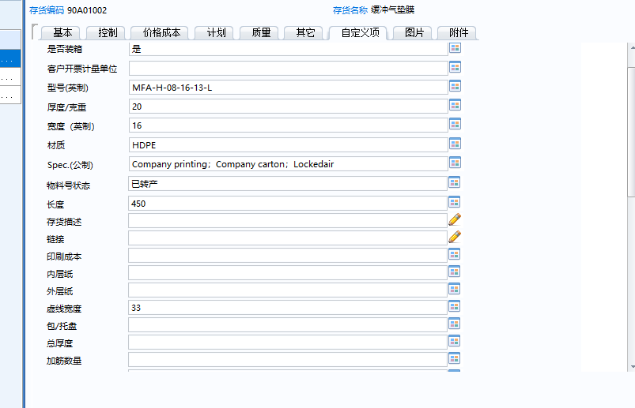
 | 名称(英文) | 名称 | Item |  |  | 英文名称 | Product English Name | customItem156__c | 文本 | 膜：袋型的英文名+film | MEX:Air pillow film MEC:Box-packed air pillow film MEY: Open air pillow film MFA:Air tube film MFB:Air bubble film MFC:Air square bubble film MFD:Air round bubble film MFE:Air tube-wider film MFF:Air tiny bubble film MFH:Air heart shape film MFG:Air larger bubble film MFJ:空白 纸塑系列： MEX:Paper pillow film MFC:Paper square bubble film MFB:Paper bubble film | 英文名 | 不动，编写规则需确定 | 已有，用于保存存货名称英文，耗材的和设备；设备的英文名称，要把型号 版本号移走？
 | 电压 | 电压 | Voltage | V |  | 电压(v) | Voltage(v) | customItem211__c | 文本 | 纯数字，宽压就写范围 | 110； 220； 100~240 | 已新增 | 不动 | 无，新增
 | 频率 | 频率 | Frequency | Hz |  | 频率(hz) | Frequency(Hz) | customItem212__c | 文本 | 纯数字， | 50; 60; 50/60 | 已新增 | 不动 | 无，新增
 | Spec.(公制) | 规格描述 | Spec. |  |  | Spec.(公制) | Spec. | customItem227__c | 文本 | 膜耗材：厚度 材质 袋型 宽度x长度 一卷长度 一托数量 纸耗材： 湿水胶带： 气柱袋： 设备： 外设： 备件： | 13um 30%HDPE Pillow, 20cmx13cm,1000m,150R/PL | 已将规格型号（英文）变更 | 不动，编写规则需确定 | 无，可使用规格型号(英文)
 | Spec.(英制) | 规格描述 | Spec. |  |  | Spec.(英制) | Spec.(Imperial) | customItem228__c | 文本 |  | .5mil 30%HDPE Pillow, 8"x5.0", 3281', 150R/PL |  | 将物料号状态改成Spec.(英制），新增一个物料号状态 | 无，新增
 | 适用机型 | 适用机型 | Applicable Machine |  | 黄色： 商城型号复选，选项从型号表获取 从CRM获取后，商城进行模糊匹配出型号表中的具体型号，边上显示CRM原始文本做人工核对； | 适配序列号 | Compatible Models | customItem229__c | 文本 | 写完整型号，型号需要和商城一致； | LA-E4C/LA-E4S |  | 新增，最后加 | 无，新增
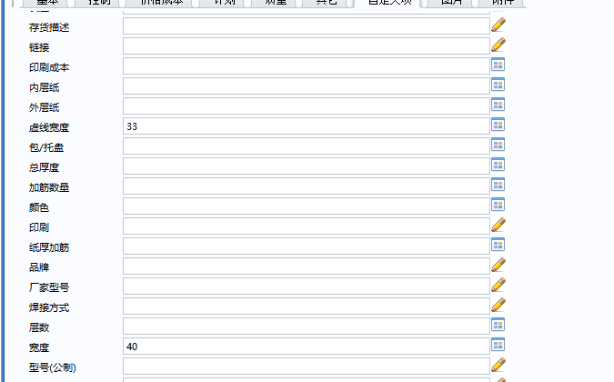
 | 适配序列号 | 适配序列号 | Applicable SN. |  | 橙色：商城上编辑 |  | Compatible Serial Numbers | customItem230__c | 文本 |  |  |  | 新增，最后加 | 无，新增
 | 商品单位 | 单位 | Unit |  |  | unit | unit | unit | 文本 | 填写：Pcs /Box /Roll / Unit |  | 单位已改成英文 | 不动 | 已有，要全英文
额外属性 Other Info | 袋型 | 袋型 | Film Type |  | 从CRM获取后，商城进行模糊匹配出型号表中的具体型号，边上显示CRM原始文本做人工核对； | Style | Style | customItem226__c | 文本 | 只能是例子中的这几种，有新增须讨论确定后才能用； | Pillow； Bubble； Tube; Precut Air Pillow; |  | 把宽度（英制）改为袋型 | 无，新增
 | 系列 | 袋型编码 | Film Type Code |  | 从CRM获取后，商城进行模糊匹配出型号表中的具体型号，边上显示CRM原始文本做人工核对； | Series | Series |  | 文本 | 根据耗材的型号要求 | MEX |  | 把长度改为系列 | 无，新增
 | 材质 | 材质 | Material |  |  | 材质 | Material | customItem185__c | 文本 | 只能是例子中的这几种，有新增须讨论确定后才能用； | HDPE; LDPE; PAPE; PAPER-PE | 材质 | 不动，编写规则需确定 | 有
 | 泡径 | 泡径 | Bubble Dia. | mm |  | 泡径(mm) | Bubble Diameter(mm) | customItem221__c | 数字 | 纯数字， | 13 | 泡径(公制) | 把印刷成本改为泡径 | 无，新增
 | 泡径(英制) | 泡径 | Bubble Dia. | inch |  | 泡径(inch) | Bubble Diameter (Inch) | customItem236__c | 文本 | 纯数字， | 5 | 跑径(英制) | 把内层纸改为泡径(英制) | 无，新增
 | 厚度/克重(公制) | 厚度/克重(公制) | Thickness/Basis Weight | μm / gsm |  | 厚度/克重(um/gsm) | Thickness(um) /Base Weight(gsm) | customItem186__c | 文本 | 纯数字， | 13 | 厚度/克重 | 与型号(公制)做替换 | 有
 | 厚度/克重(英制) | 厚度/克重(英制) | Thickness/Basis Weight | mil / lb |  | 厚度/克重(mil/lb) | Thickness (mil)/Base Weight (lb) | customItem237__c | 文本 | 纯数字， | 05 |  | 新增在频率下边 | 无，新增
 | 宽度(公制) | 宽度 | Width | cm |  | 宽度(cm) | Width(cm) | customItem148__c | 数字 | 纯数字， | 20 | 宽度 | 不动 | 有
 | 宽度(英制) | 宽度 | Width | inch |  | 宽度 (inch) | Width (inch) | customItem233__c | 文本 | 纯数字， | 08 | 宽度(英制) | 需新增，宽度(英制) | 有
 | 袋长(公制) | 袋长 | Perforation | cm |  | 长度(cm) | Perforation Width(cm) | customItem150__c | 数字 | 纯数字， | 13 | 虚线宽度 | 改名字 | 有，改为虚线间距？
 | 袋长(英制) | 袋长 | Perforation | inch |  | 长度(inch) | Perforation Width(Inch) | customItem234__c | 文本 | 纯数字， | 5 |  | 把外层纸改为袋长(英制) | 无，新增
 | 总长(公制) | 总长 | Length | m |  | 长度(m) | Length(m) | customItem149__c | 数字 | 纯数字， | 1000 | 长度 | 包/拖盘改名字 | 有
 | 总长(英制) | 总长 | Length | ft |  | Length（Feet） | Length（Feet） | customItem235__c | 文本 | 纯数字， | 3281 |  | 总厚度改名字 | 无，新增
 | 筋数 | 筋数 | Reinforcement |  |  | 加筋数量 | Reinforcement Quantity | customItem154__c | 数字 | 纯数字， | 5 | 加筋数量 | 不动 | 有
 | 层数 | 层数 | Ply |  |  | 层数 | Number of Layers | customItem200__c | 数字 | 纯数字，只用于牛皮纸 | 1 | 层数 | 不动 | 有
 | 颜色 | 颜色 | Color |  |  | 颜色 | Color | customItem238__c | 文本 | 首字母大写，只用于纸和纸胶带 | Black | 颜色 | 不动 | 有
 | 印刷 | 印刷 | Printing |  |  | 是否印刷 | Print or not | customItem187__c | 单选 | 只能是例子中的这几种，有新增须讨论确定后才能用； | YES; NO; Customized | 印刷 | 改为选择项 | 有
 | 纸筒内径(公制) | 纸筒内径 | Inner Dia. | cm |  | 纸筒内径(公制) | Inner Diameter (cm) | customItem239__c | 文本 | 纯数字， | 5.08 |  | 改厂家型号 | 无，新增
 | 纸筒内径(英制) | 纸筒内径 | Inner Dia. | inch |  | 纸筒内径(英制) | Inner Diameter (inch) | customItem240__c | 文本 | 纯数字， | 2 |  | 改焊接方式 | 无，新增
 | 必选品 | 必选品 | Necessaries |  | 橙色：商城上编辑 | NA | NA |  |  |  |  | NA |  | NA
 | 必选品数量 | 必选品数量 | Qty. of necessaries |  | 橙色：商城上编辑
包装属性 Package Info | 包装方式 | 包装方式 | Packaging Method |  |  | 包装方式 | Packaging Method | customItem241__c | 文本 |  | Box; |  |  | 新增，英文描述包装方式
 | 包装图片 | 包装图片 | Packaging Image |  | 橙色：商城上编辑 | 包装图片 | Packaging Image | customItem242__c | 文本 |  |  |  |  | NA
 | 包装尺寸 | 包装尺寸 | Packaging Dim. | cm |  | 包装尺寸(cm) | Packaging Dimensions(cm) | customItem243__c | 文本 | 纯数字， | 21*21*42 |  |  | 无，新增
 | 包装尺寸(英制) | 包装尺寸 | Packaging Dim. | inch |  | 包装尺寸(Inch) | Packaging Dimensions(Inch) | customItem244__c | 文本 | 纯数字， | 8.3*8.3*16.5 |  |  | 无，新增
 | 单件净重 | 单件净重 | Net Weight | kg |  | 单件净重(kg) | Net Weight(kg) | customItem245__c | 文本 | 纯数字， | 4.65 | 净重 |  | 有
 | 单件净重(英制) | 单件净重 | Net Weight | lb |  | 单件净重(lb) | Net Weight(lb) | customItem246__c | 文本 | 纯数字， | 10.25 |  |  | 无，新增
 | 包装毛重 | 包装毛重 | Gross Weight | kg |  | 包装毛重(kg) | Gross Weight(kg) | customItem247__c | 文本 | 纯数字， | 10.13 | 毛重 |  | 有
 | 包装毛重(英制) | 包装毛重 | Gross Weight | lb |  | 包装毛重(lb) | Gross Weight(lb) | customItem248__c | 文本 | 纯数字， | 22.34 |  |  | 无，新增
 | 单箱数量 | 单箱数量 | Qty per Carton |  |  | 单箱数量 | Quantity per Carton | customItem249__c | 文本 | 纯数字， | 2 |  |  | 无，新增
打托属性 Pallet Info | 托盘尺寸 | 托盘尺寸 | Pallet Size | cm | 橙色：商城上编辑 | 托盘尺寸(cm) | Pallet Size(cm) | customItem250__c | 文本 | 纯数字， | 110*110 |  |  | NA
 | 托盘尺寸(英制) | 托盘尺寸 | Pallet Size | inch | 橙色：商城上编辑 | 托盘尺寸(英制) | Pallet Size(Inch) | customItem251__c | 文本 | 纯数字， | 43.3*43.3 |  |  | NA
 | 一托数量1 | 一托数量 | Packs per Pallet |  | 橙色：商城上编辑 | 一托数量1 | Packs per Pallet 1 | customItem252__c | 文本 | 纯数字， | 150 | 包/托 |  | 有，用不到，商城上单独编辑
 | 打托高度1 | 打托高度 | Pallet Height | cm | 橙色：商城上编辑 | 打托高度1(cm) | Pallet Height 1 | customItem253__c | 文本 | 纯数字， | 141 |  |  | NA
 | 打托高度1(英制) | 打托高度1 | Pallet Height | inch | 橙色：商城上编辑 | 打托高度1(Inch) | Pallet Height 1 (Inch) | customItem254__c | 文本 | 纯数字， | 55.51 |  |  | NA
 | 整托毛重1 | 整托毛重1 | GW per Pallet | kg | 橙色：商城上编辑 | 整托毛重1(kg) | Total Gross Weight per Pallet 1(kg) | customItem255__c | 文本 | 纯数字， | 775.05 |  |  | NA
 | 整托毛重1(英制) | 整托毛重1 | GW per Pallet | lb | 橙色：商城上编辑 | 整托毛重1(lb) | Total Gross Weight per Pallet 1 (lb) | customItem256__c | 文本 | 纯数字， | 1708.69 |  |  | NA
 | 一托数量2 | 一托数量2 | Packs per Pallet |  | 橙色：商城上编辑 | 一托数量2 | Packs per Pallet 2 | customItem257__c | 文本 | 纯数字， | 200 |  |  | NA
 | 打托高度2 | 打托高度2 | Pallet Height | cm | 橙色：商城上编辑 | 打托高度2(cm) | Pallet Height 2(cm) | customItem258__c | 文本 | 纯数字， | 185 |  |  | NA
 | 打托高度2(英制) | 打托高度2 | Pallet Height | inch | 橙色：商城上编辑 | 打托高度2(Inch) | Pallet Height 2 (Inch) | customItem259__c | 文本 | 纯数字， | 72.83 |  |  | NA
 | 整托毛重2 | 整托毛重2 | GW per Pallet | kg | 橙色：商城上编辑 | 整托毛重2(kg) | Total Gross Weight per Pallet 2(kg) | customItem260__c | 文本 | 纯数字， | 1028.4 |  |  | NA
 | 整托毛重2(英制) | 整托毛重2 | GW per Pallet | lb | 橙色：商城上编辑 | 整托毛重2(lb) | Total Gross Weight per Pallet 2 (lb) | customItem261__c | 文本 | 纯数字， | 2267.23 |  |  | NA
 | 一托数量3 | 一托数量3 | Packs per Pallet |  | 橙色：商城上编辑 | 一托数量3 | Packs per Pallet 3 | customItem262__c | 文本 | 纯数字， | 100 |  |  | NA
 | 打托高度3 | 打托高度3 | Pallet Height | cm | 橙色：商城上编辑 | 打托高度3(cm) | Pallet Height 3(cm) | customItem263__c | 文本 | 纯数字， | 100 |  |  | NA
 | 打托高度3(英制) | 打托高度3 | Pallet Height | inch | 橙色：商城上编辑 | 打托高度3(Inch) | Pallet Height 3 (Inch) | customItem264__c | 文本 | 纯数字， | 39.37 |  |  | NA
 | 整托毛重3 | 整托毛重3 | GW per Pallet | kg | 橙色：商城上编辑 | 整托毛重3(kg) | Total Gross Weight per Pallet 3(kg) | customItem265__c | 文本 | 纯数字， | 521.7 |  |  | NA
 | 整托毛重3(英制) | 整托毛重3 | GW per Pallet | lb | 橙色：商城上编辑 | 整托毛重3(lb) | Total Gross Weight per Pallet 3 (lb) | customItem266__c | 文本 | 纯数字， | 1150.15 |  |  | NA

U8特有属性 | 总厚度
 | 厂家型号
 | 内层纸
 | 外层纸
 | 存货名称
 | 是否装箱
 | 规格型号
 | 工程图号

